表紙・表紙裏
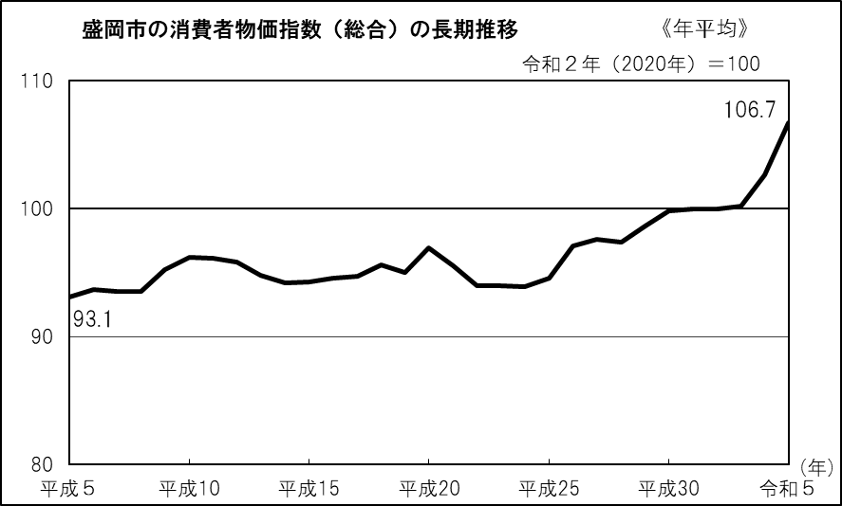
 |  |  | 2020年基準 | 盛岡市消費者物価指数

令和５年（2023年）平均

目 次

 | １ 概況 |  |  |  |  |  |  | 1

 | ２ 10大費目別指数の推移（令和２年（2020年）＝100） |  |  |  |  |  |  | 2

 | ３ 10大費目別前年比、寄与度 |  |  |  |  |  |  | 4

 | ４ 中分類指数 |  |  |  |  |  |  | 5

 | ５ 消費者物価指数の推移（統計表） |  |  |  |  |  |  | 6

 | 参考 令和元年（2019年）～令和５年（2023年）平均の
 | 全国・東北・東北各県県庁所在都市別総合指数 |  |  |  |  |  |  | 8

 |  |  |  |  | 消費者物価指数の見方は、Ｐ９参照

令和６年１月19日

 |  |  |  |  | 岩手県ふるさと振興部

 |  | この資料を利用して、印刷物等を刊行した場合は、１部を送付してくださるようお願いします。
 |  | ※ | この資料は、総務省統計局『小売物価統計調査』の調査票情報に基づくものです。

 |  |  |  | 〔問い合わせ先〕
 |  |  |  |  | 岩手県ふるさと振興部調査統計課生活統計担当
 |  |  |  |  |  | 〒020-8570 岩手県盛岡市内丸10番１号
 |  |  |  |  |  | 電 話 | 019-629-5305（ダイヤルイン）
 |  |  |  |  |  |  | 019-651-3111 内線（5305）
 |  |  |  |  |  | ＦＡＸ | 019-629-5309

 |  |  |  |  | 「盛岡市消費者物価指数」は、調査統計課の ホームページでもご覧になれます。
いわての統計情報 イーハトーブ・データ館
https://www3.pref.iwate.jp/webdb/view/outside/s14Tokei/top.html

 |  |  |  | 令和５年度（2023年度）平均の公表日は、
 |  |  |  |  | 令和６年４月19日(金)の予定です。

P1
１ 概況

(１) | 総合指数は、令和２年(2020年)を１００として１０６．７となり、前年と比べて４．１％の上昇となった。
(２) | 生鮮食品を除く総合指数は、１０６．５となり、前年と比べて３．９％の上昇となった。
(３) | 生鮮食品及びエネルギーを除く総合指数は、１０５．５となり、前年と比べて４．９％の上昇となった。

（令和２年（2020年）＝100）
 | 総合 | 生鮮食品を除く総合 | 生鮮食品及びエネルギーを除く総合
平成26 | 97.1 | 97.9
平成27 | 97.6 | 98.1 | 98.1
平成28 | 97.4 | 97.7 | 98.6
平成29 | 98.6 | 98.8 | 99.1
平成30 | 99.8 | 99.8 | 99.5
令和元 | 100.0 | 100.2 | 99.9
令和２ | 100.0 | 100.0 | 100.0
令和３ | 100.2 | 100.3 | 99.8
令和４ | 102.6 | 102.5 | 100.6
令和５ | 106.7 | 106.5 | 105.5
● 指数の推移

（％）
 | 総合 | 生鮮食品を除く総合 | 生鮮食品及びエネルギーを除く総合
平成26 | 2.7 | 2.6
平成27 | 0.5 | 0.3
平成28 | ▲ 0.2 | ▲ 0.5 | 0.6
平成29 | 1.3 | 1.1 | 0.5
平成30 | 1.2 | 1.1 | 0.4
令和元 | 0.2 | 0.4 | 0.4
令和２ | 0.0 | ▲ 0.2 | 0.1
令和３ | 0.2 | 0.3 | ▲ 0.2
令和４ | 2.3 | 2.3 | 0.9
令和５ | 4.1 | 3.9 | 4.9
● 前年比の推移

総合、生鮮食品を除く総合、生鮮食品及びエネルギーを除く総合の指数、前年比

 |  | （令和２年（2020年）＝100）

注）「生鮮食品及びエネルギーを除く総合」指数は、平成27年１月分から公表されたもの。

P2-3
２ 10大費目別指数の推移（令和２年（2020年）＝100）

 | 10大費目の動きがわかります。

指 数
 | 指数
H29 | 97.3
30 | 98.1
R元 | 98.2
2 | 100.0
3 | 101.3
4 | 105.3
5 | 115.4
指 数
 | 指数
H29 | 98.9
30 | 99.2
R元 | 99.4
2 | 100.0
3 | 100.8
4 | 100.6
5 | 103.2
(１) 食料 |  | (２) 住居

前年比
 | 前年比
H29 | 2.1
30 | 0.8
R元 | 0.1
2 | 1.9
3 | 1.3
4 | 3.9
5 | 9.6
前年比
 | 前年比
H29 | ▲ 0.2
30 | 0.4
R元 | 0.1
2 | 0.6
3 | 0.8
4 | ▲ 0.2
5 | 2.6

指 数
 | 指数
H29 | 95.7
30 | 100.5
R元 | 101.8
2 | 100.0
3 | 102.4
4 | 115.4
5 | 110.1
指 数
 | 指数
H29 | 96.0
30 | 95.7
R元 | 98.9
2 | 100.0
3 | 100.7
4 | 105.6
5 | 115.2
(３) 光熱・水道 |  | (４) 家具・家事用品

前年比
 | 前年比
H29 | 4.8
30 | 4.9
R元 | 1.3
2 | ▲ 1.7
3 | 2.4
4 | 12.7
5 | ▲ 4.6
前年比
 | 前年比
H29 | 0.7
30 | ▲ 0.3
R元 | 3.3
2 | 1.1
3 | 0.7
4 | 4.9
5 | 9.1

指 数
 | 指数
H29 | 96.0
30 | 97.1
R元 | 97.8
2 | 100.0
3 | 99.9
4 | 100.6
5 | 105.2
指 数
 | 指数
H29 | 98.3
30 | 99.0
R元 | 99.8
2 | 100.0
3 | 99.7
4 | 99.0
5 | 99.8
(５) 被服及び履物 |  | (６) 保健医療

前年比
 | 前年比
H29 | 1.3
30 | 1.2
R元 | 0.8
2 | 2.2
3 | ▲ 0.1
4 | 0.7
5 | 4.6
前年比
 | 前年比
H29 | 1.0
30 | 0.7
R元 | 0.8
2 | 0.2
3 | ▲ 0.3
4 | ▲ 0.8
5 | 0.8

指 数
 | 指数
H29 | 99.8
30 | 101.3
R元 | 100.6
2 | 100.0
3 | 95.4
4 | 94.2
5 | 96.6
指 数
 | 指数
H29 | 110.2
30 | 110.3
R元 | 108.4
2 | 100.0
3 | 100.4
4 | 101.7
5 | 102.8
(７) 交通・通信 |  | (８) 教育

前年比
 | 前年比
H29 | 0.3
30 | 1.5
R元 | ▲ 0.8
2 | ▲ 0.6
3 | ▲ 4.6
4 | ▲ 1.4
5 | 2.6
前年比
 | 前年比
H29 | 0.6
30 | 0.1
R元 | ▲ 1.7
2 | ▲ 7.8
3 | 0.4
4 | 1.3
5 | 1.1

指 数
 | 指数
H29 | 99.3
30 | 100.5
R元 | 101.2
2 | 100.0
3 | 101.5
4 | 102.1
5 | 106.4
指 数
 | 指数
H29 | 104.9
30 | 105.7
R元 | 104.8
2 | 100.0
3 | 101.6
4 | 102.2
5 | 103.5
(９) 教養娯楽 |  | (10) 諸雑費

前年比
 | 前年比
H29 | 1.0
30 | 1.2
R元 | 0.8
2 | ▲ 1.2
3 | 1.5
4 | 0.6
5 | 4.2
前年比
 | 前年比
H29 | 1.2
30 | 0.7
R元 | ▲ 0.8
2 | ▲ 4.6
3 | 1.6
4 | 0.6
5 | 1.3

 | 諸雑費は、次のものを指数品目としています。
 | ○ 理髪料などの「理美容サービス」
 | ○ 化粧品などの「理美容用品」
 | ○ かばん、腕時計などの「身の回り用品」
 | ○ 「たばこ」
 | ○ 傷害保険料などの「他の諸雑費」

